Tabelle1
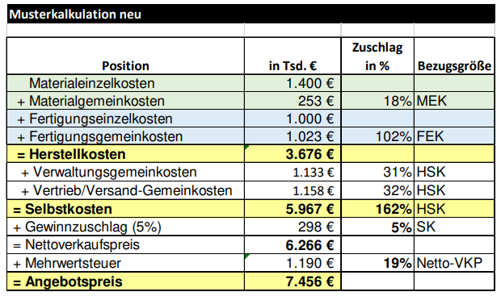
Position |  | Zuschlag in % | Bezugsgrösse
Materialeinzelkosten | 1400
+ Materialgemeinkosten | 252 | 18% | Materialeinzelkosten
+ Fertigungseinzelkosten | 1000
+ Fertigungsgemeinkosten | 1020 | 102% | Fertigungseinzelkosten
= Herstellkosten | 3672
+ Verwaltungsgemeinkosten | 1138.32 | 31% | Herstellkosten
+ Vertrieb/Versand-Gemeinkosten | 1175.04 | 32% | Herstellkosten
= Selbstkosten | 5985.36 | 163% | 1 | <- Die 1 ist 100% der Herstellkosten
+ Gewinzuschlag | 299.268 | 5% | Selbstkosten
= Nettoverkaufspreis | 6284.628
+ Mehrwertsteuer | 1194.07932 | 19% | Netto Verkaufspreis
= Angebotspreis | 7478.70732

